Sheet1
Школа | МБОУ Большекирсановская сош |  |  | Отд./корп |  |  |  | День | 2021-09-23

Прием пищи | Раздел | № рец. | Блюдо | Выход, г | Цена | Калорийность | Белки | Жиры | Углеводы
Завтрак | гор.блюдо | 278 | Тефтели в сметанно томатном соусе | 90.00 | 33.47 | 128.45 | 6.65 | 7.37 | 8.77
 | гор.напиток | 382 | Какао с молоком | 180.00 | 8.08 | 106.74 | 3.67 | 3.19 | 15.82
 | хлеб | Н | Хлеб пшеничный | 30.00 | 1.29 | 69.00 | 2.28 | 0.24 | 14.10
 |  | 171 | Каша рассыпчатая гречневая | 150.00 | 10.22 | 243.75 | 8.29 | 8.90 | 37.36
 |  | 71/70 | Огурец свежий | 60.00 | 3.58 | 7.20 | 0.42 | 0.06 | 1.14
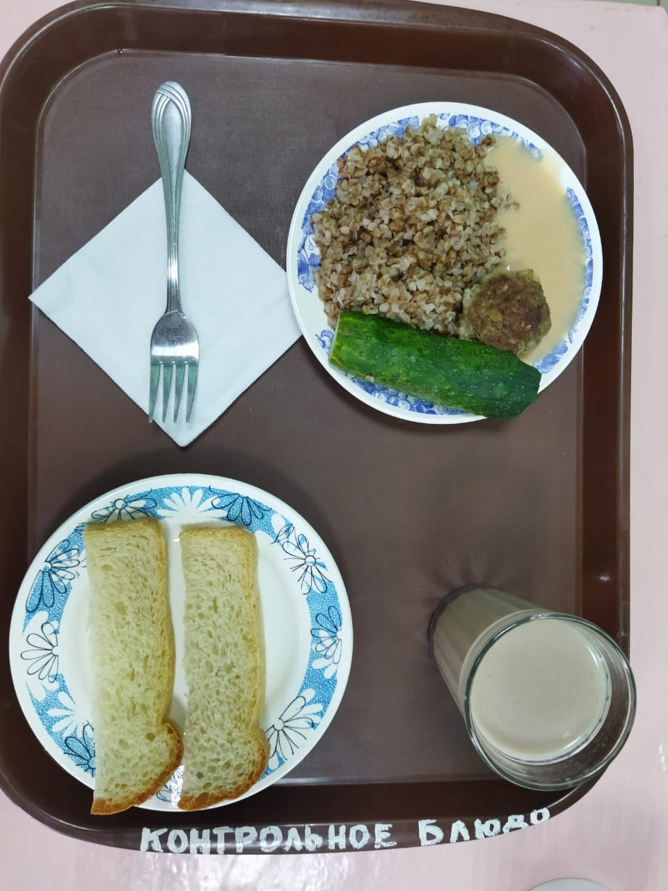
Завтрак 2 | фрукты

Обед | закуска
 | 1 блюдо
 | 2 блюдо
 | гарнир
 | сладкое
 | хлеб бел.
 | хлеб черн.

 |  |  |  |  | 56.64

